Hoja1
2023-07-03 13:07:54

BUENOS AIRES luquearti@gmail.com
BUENOS AIRES luquecarlos@speedy.com.ar
____________________________________________________________________________________
 | "BISAGRAS T”
 | “Hierro PULIDO ”
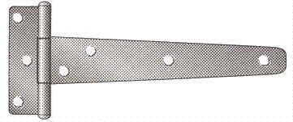

COD. | DESCRIPCION | PRECIO
BI-1030 | 12 Pares Bisagra t/"T" 76mm. (3") HºPulido | 3446.68
BI-1031 | 12 Pares Bisagra t/"T" 101mm. (4") HºPulido | 3904.54
BI-1032 | 12 Pares Bisagra t/"T" 125mm. (5") HºPulido | 5086.10
BI-1033 | 12 Pares Bisagra t/"T" 150mm. (6") HºPulido | 5634.25

PRECIO: Por DOCENA de PARES (24 UNIDADES)
ENVASE: Caja conteniendo 1 docena de pares(24 unidades)

T

